信用交易
融资融券市场交易数据统计(2024-07-12)

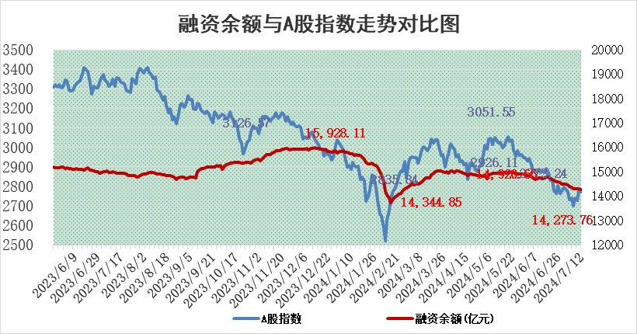
标的证券 | 融资融券余额（亿元） | 融资余额（亿元） | 融券余额（亿元） | 融资买入额（亿元） | 融资融券规模变化（亿元） | 融资余额增幅(‰) | 融券余额增幅(%)
统计数据 | 14,593.78 | 14,273.76 | 309.67 | 556.18 | -55.29 | -3.30 | -2.51

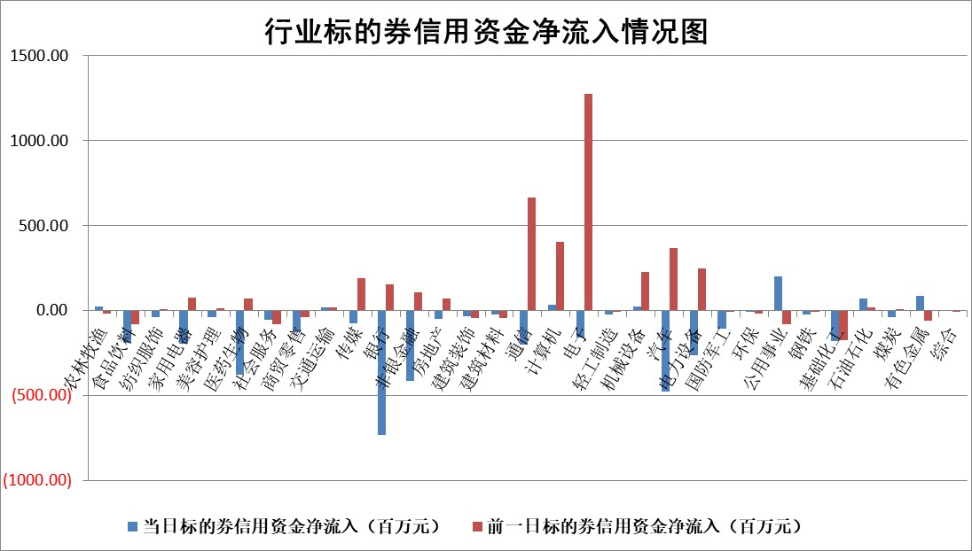

 |  |  |  |  |  |  |  | 2

 |  |  |  |  |  |  |  | 5
标的基金代码 | 标的基金简称 | 融资余额/市值(%) | 融资余额增幅(%) | 融资买入额/成交金额(%) | （融资余额净增额-融券余额净增额）/市值(‱) | 融券余额降幅(%) | ABS[（融资余额净增额-融券余额净增额）/市值净增额-1](%)
159902 | 华夏中小板ETF | 0.00 | 0.00 | 0.00 | 0.00 | 0.00 | 100.00
159915 | 易方达创业板ETF | 2.21 | -6.82 | 46957.60 | -15.91 | 7.85 | 66.40
159919 | 嘉实沪深300ETF | 0.65 | 0.20 | 2.85 | 0.10 | -1.10 | 99.63
159920 | 华夏恒生ETF | 38.46 | -0.44 | 12.73 | -16.85 | -2.83 | 106.12
159922 | 嘉实中证500ETF | 0.46 | -9.87 | 17.05 | -4.61 | 0.33 | 88.90
159925 | 南方沪深300ETF | 0.21 | -13.20 | 0.21 | -3.82 | -0.83 | 90.63
159928 | 消费ETF | 1.15 | -3.04 | 0.54 | -3.62 | 0.00 | 100.00
159934 | 易方达黄金ETF | 88.70 | -0.05 | 1.20 | -4.43 | 0.00 | 109.14
159939 | 全指信息技术ETF | 0.83 | -6.33 | 56.35 | -5.64 | 0.00 | 90.79
159940 | 全指金融地产ETF | 0.12 | -22.28 | 0.00 | -3.31 | 0.00 | 102.75
159995 | 半导体芯片ETF | 2.34 | 0.28 | 145.27 | 0.54 | -0.91 | 99.14
159997 | 天弘中证电子ETF | 2.20 | 2.49 | 29.38 | 5.34 | 0.44 | 195.83
159998 | 天弘中证计算机主题ETF | 0.78 | -1.25 | 0.05 | -0.79 | 1.11 | 99.24
510050 | 华夏上证50ETF | 3.87 | -2.52 | 114.87 | -9.95 | 1.57 | 71.10
510180 | 华安上证180ETF | 0.46 | 0.21 | 1.19 | 0.08 | -5.96 | 99.66
510880 | 华泰柏瑞红利ETF | 0.34 | -2.18 | 3.83 | -0.76 | 0.13 | 89.69
510900 | 易方达恒生H股ETF | 46.29 | -0.18 | 4.74 | -8.32 | 0.00 | 103.54
511010 | 5年期国债ETF | 7.69 | -0.09 | 0.03 | -0.72 | 0.00 | 109.13
511380 | 可转债及可交换债券ETF | 1.50 | -15.94 | 92.95 | -28.44 | 0.20 | 125.40
512000 | 全指证券ETF | 9.31 | -0.64 | 12.43 | -6.64 | -6.62 | 52.68
512010 | 沪深300医药卫生ETF | 7.01 | 2.20 | 220.14 | 15.07 | 0.00 | 120.04
512070 | 沪深300非银ETF | 2.61 | -1.33 | 118.79 | -3.51 | 0.30 | 109.01
512400 | 南方中证申万有色金属ETF | 1.72 | 21.88 | 2.03 | 31.51 | 3.25 | 12.23
512580 | 广发中证环保产业ETF | 1.55 | 6.98 | 1.25 | 10.06 | -0.35 | 54.93
512660 | 国泰中证军工ETF | 2.74 | -1.82 | 15.56 | -15.38 | -40.68 | 74.74
512800 | 华宝中证银行ETF | 11.77 | 0.37 | 3.65 | -6.91 | -31.23 | 81.94
512980 | 广发中证传媒ETF | 2.28 | 2.33 | 581.56 | 5.25 | 0.51 | 109.35
515030 | 华夏中证新能源汽车ETF | 2.70 | -1.08 | 2.41 | -2.93 | 0.20 | 88.78
515050 | 华夏中证5G通信主题ETF | 0.93 | -5.29 | 14.05 | -4.99 | 1.87 | 97.08
515070 | 华夏中证人工智能ETF | 2.88 | -2.19 | 2.00 | -6.10 | 0.54 | 79.58
标的股票比较指标 |  | 融资余额/流通A股市值(%) | 融资余额增幅(%) | 融资买入额/成交金额(%) | （融资余额净增额-融券余额净增额）/流通A股市值(‱) | 融券余额降幅(%) | ABS[（融资余额净增额-融券余额净增额）/流通A股市值净增额-1](%)
前十名标的个股 |  | 仁东控股 | 山水比德 | 华设集团 | 山水比德 | 韶能股份 | 通力科技
 |  | 雅博股份 | 金诚信 | 龙大美食 | 大众交通 | 好当家 | 远信工业
 |  | 中研股份 | 大众交通 | 湘油泵 | 智信精密 | 吉视传媒 | 长川科技
 |  | 容百科技 | 博硕科技 | 包钢股份 | 湘油泵 | 圣元环保 | 达利凯普
 |  | 东方通 | 江南奕帆 | 轻纺城 | 超达装备 | 我爱我家 | 天银机电
 |  | 纽泰格 | 智信精密 | 赛特新材 | 创益通 | 森泰股份 | 江淮汽车
 |  | 南都电源 | 科博达 | 奋达科技 | 逸豪新材 | 雪祺电气 | 博瑞医药
 |  | 齐峰新材 | 逸豪新材 | 美年健康 | 长华化学 | 华勤技术 | 盛帮股份
 |  | 福星股份 | 华纬科技 | 公元股份 | 博硕科技 | 晶品特装 | 福赛科技
 |  | 数码视讯 | 江铃汽车 | 银龙股份 | 中捷精工 | 百川能源 | 高华科技
后十名标的个股 |  | 江苏舜天 | 荣昌生物 | 常铝股份 | 盛景微 | 华丽家族 | 九安医疗
 |  | 威创股份 | 东鹏饮料 | 青岛港 | 艾森股份 | 世联行 | 鲁抗医药
 |  | 广电网络 | 津投城开 | 江苏舜天 | 智迪科技 | 达利凯普 | 曼卡龙
 |  | 东旭光电 | 华塑科技 | 威创股份 | 超越科技 | 清溢光电 | 银龙股份
 |  | 东旭蓝天 | 乖宝宠物 | 广电网络 | 美信科技 | 中国化学 | 药明康德
 |  | 易事特 | 超越科技 | 东旭光电 | 利和兴 | 清源股份 | 中洲特材
 |  | 鹏都农牧 | 万控智造 | 东旭蓝天 | 维科精密 | 新锐股份 | 森鹰窗业 | ;
 |  | 中银绒业 | 智迪科技 | 易事特 | 津投城开 | 飞马国际 | 玲珑轮胎
 |  | 锦州港 | 兴瑞科技 | 鹏都农牧 | 双乐股份 | 江苏北人 | 新余国科
 |  | 中泰化学 | 领益智造 | 中银绒业 | 飞南资源 | 赛伦生物 | 世荣兆业
说明：1.以上普通交易数据和信用交易数据皆以交易日收盘后数据为基准；2.上述标的证券总数据只计算标的证券市场总数据，不包括从标的证券中调出去标的证券数据，所以与交易所公布的总值略有不同； 3.上述行业采用申万一级行业分类；4.以上标的基金和标的个股中比较的6个指标值中：前5个（从左至右）为正向指标，值越大排名越靠前；第6个为逆向指标，值越小，排名越靠前；5.第6个指标中ABS[]表示求绝对值，其主要用于考量信用资金相对净流入对股价相对净变化的贡献程度；6.数据来源：wind，交易所。

 | 证券代码 | 新增融资余额 | 融资买入额 | 融资买入增幅前10
远大智能 | 002689 | 28175353 | 42268582 | 199%
亚太股份 | 002284 | 21555247 | 34242865 | 82%
赛诺医疗 | 688108 | 72122899 | 101076547 | 78%
湖南发展 | 000722 | 66023557 | 137112987 | 75%
柘中股份 | 002346 | 14584119 | 36845980 | 58%
国城矿业 | 000688 | 24683149 | 48240585 | 54%
兆新股份 | 002256 | 1985058 | 4066269 | 52%
凯美特气 | 002549 | 33806472 | 61340055 | 52%
华昌达 | 300278 | 13474542 | 19303225 | 48%
新华联 | 000620 | 27311937 | 39201759 | 43%

 | 证券代码 | 新增融资余额 | 融资买入额 | 融资买入增幅前10
兔宝宝 | 002043 | 73310337 | 89923983 | 334%
捷昌驱动 | 603583 | 26026415 | 31686727 | 262%
湘财股份 | 600095 | 94196837 | 132280449 | 252%
中谷物流 | 603565 | 49103883 | 60098371 | 234%
中青宝 | 300052 | 24215352 | 31377809 | 98%
顾家家居 | 603816 | 138518545 | 188424210 | 78%
喜临门 | 603008 | 31503289 | 48351944 | 77%
财信发展 | 000838 | 10831830 | 17666790 | 74%
苏州银行 | 002966 | 10578096 | 19143736 | 72%
金诚信 | 603979 | 23858538 | 36098133 | 60%

